상품제안서
에디토 LED 일체형 삼성 애플 워치충전독 2in1 보조배터리 5000mAh MWDOC | 상품코드: F32531

 |  |  |  |  |  |  | 02-412-0044 | www.easy1.co.kr
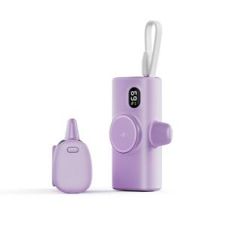

【상세/제작정보】

【인쇄/포장옵션】 | 레이저, 컬러필름인쇄 / 포장지포장

【공급단가】 | 수량 | 30~ | 100~ | 300~ | 500~ | 1,000~
*VAT별도 | 단가 | 17,520원 | 17,220원 | 16,790원 | 16,490원 | 16,060원

【상품 URL】 | http://www.easy1.co.kr/src/goods_detail.php?gdno=32531

